概要
1. 検証の目的 |  |  |  |  |  |  | このメモは、2月28日に岩淵さんと相談したフローの流れについての記録です。
Neo4j を用いたフロー承認プロセスのデータ構造が正しく再現されているかを確認する。 |  |  |  |  |  |  | フローの設計や承認プロセスに関する重要なポイントを整理しました。
特に、フロー作成、承認者の関連付け、承認条件の設定、および承認履歴の記録が適切に構築されているかを検証する。
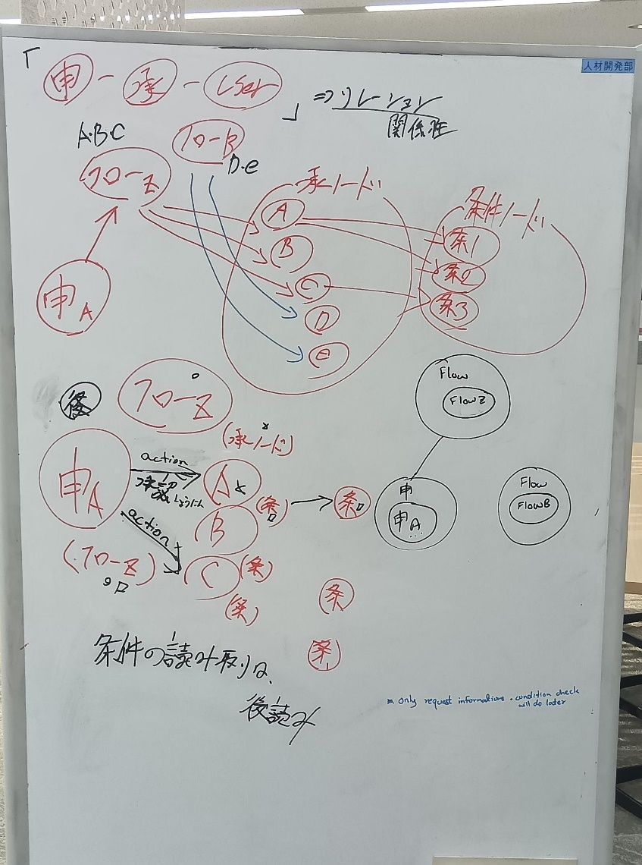
2. 検証の概要
今回検証したノード作成と関係 (エッジ)構造: |  |  | 申請管理ノードが「apploval_history」を持つべき。
・フロー作成ノード: FlowCreate |  | フロー管理ノード
・承認者ノード: FlowApprovalClient |  | ノード管理ノード
・条件設定ノード: FlowConditionSetting |  | ノード条件ノード
・論理条件ノード: FlowLogical |  | 論理条件ノード
・関係 (エッジ):
 | 1. フロー作成
 | (FlowCreate)-[:HAS_APPROVAL]->(FlowApprovalClient)
 | ・各フロー (FlowCreate) は、一つ以上の承認ステップを持つ。
 | ・この関係は、特定のフローに対して、どの承認者 (FlowApprovalClient) が関連付けられているかを示す。

 | 2. 各フローの承認を作成と関係
 | (FlowApprovalClient)-[:HAS_CONDITION]->(FlowConditionSetting)
 | ・各承認者 (FlowApprovalClient) には、承認するための条件が設定されることがある。
 | ・この関係は、承認者と、その承認が有効になるための条件 (FlowConditionSetting) を関連付ける。

 | 3. 承認条件を定義と関係
 | (FlowConditionSetting)-[:USES_LOGIC]->(FlowLogical)
 | ・条件 (FlowConditionSetting) は、論理的なルール (FlowLogical) によって評価される。
 | ・例えば、user_level > 3 などの条件を設定し、それが満たされた場合に次の承認ステップへ進む。

 | 4. 論理条件を作成と関係
 | (FlowLogical)-[:LEADS_TO]->(FlowApprovalClient)
 | ・論理条件の評価結果に応じて、次にどの承認者 (FlowApprovalClient) に進むかを決定する。
 | ・例えば、「特定の条件を満たした場合、A001 承認者から A002 承認者に進む」といった流れを示す。

 | 5. 承認履歴を作成と関係
 | (FlowApprovalClient)-[:RECORDED_IN]->(FlowApprovalResult) |  |  |  |  | なし
 | ・承認が行われた際、その結果 (FlowApprovalResult) が記録される。 |  |  |  |  | 6. 承認履歴の確認のところに理由書いております
 | ・この関係により、各承認者 (FlowApprovalClient) の承認履歴が保存され、承認の進捗や履歴を追跡できるようになる。

3. 検証内容
1. フロー作成ノードの確認
FlowCreate ノードが正しく作成されているかを確認。
各フローの属性 (flow_id, flow_name, flow_category, status) が適切に設定されているかを検証。

2. 承認者の関連付けの確認
各 FlowCreate ノードに FlowApprovalClient ノードが適切に紐づいていることを確認。
承認者の順序 (approval_position) が正しく設定されているかを検証。

3. 承認条件の確認
FlowApprovalClient に FlowConditionSetting が適切に紐づいていることを確認。
条件の数 (condition_count) が仕様通りになっているかを検証。

4. 論理条件の設定確認
FlowConditionSetting に FlowLogical が適切に紐づいていることを確認。
各論理条件のオペレーター (logical_operator)、値 (logical_value)、次ノード (next_node_id) が正しく設定されているかを検証。

5. 承認の流れ
FlowLogical ノードから FlowApprovalClient ノードへの遷移 (LEADS_TO 関係) が正しく形成されているかを確認。

6. 承認履歴の確認 |  |  |  | ← | 6. 承認履歴の確認 が一旦（✖）なしで
FlowApprovalResult に承認履歴が適切に記録されているかを検証。 |  |  |  |  | 岩淵さんから以下の通り指摘もらった （3/3(月)時短で）
各承認プロセスにおいて、承認結果 (status)、コメント (comment) が適切に保存されているかを確認。 |  |  |  |  | 金曜日に作成した構造とは別にapploval_resultに相当するノードを追加運用する形式を取りましょう。
 |  |  |  |  | 理由：現状のデータ構造では組織情報が変更された時に履歴を参照できない為。

4. 検証結果 |  |  |  |  | 結果：FlowApprovalResultノードを削除して、申請管理CreateFlowRequestノードにプロパティとして、保存
フロー作成ノードが正しく作成されていることを確認
承認者ノードが適切に関連付けられていることを確認
承認者に対し適切な条件ノードが設定されていることを確認
論理条件が適切に適用されていることを確認

関係 (エッジ)
フロー作成ノード間のリレーションシップ
・FlowCreate → CreateFlowRequest (HAS_REQUEST)
・FlowCreate → FlowApprovalClient (HAS_APPROVAL)
・FlowCreate → FlowConditionSetting (HAS_CONDITION)

(1) FlowCreate を CreateFlowRequest にリンク
MATCH (fc:FlowCreate), (cfr:CreateFlowRequest)
WHERE fc.flow_id = cfr.flow_id
MERGE (cfr)-[:BELONGS_TO]->(fc);

(2) FlowCreate を FlowApprovalClient にリンク
MATCH (fc:FlowCreate), (approver:FlowApprovalClient)
WHERE fc.flow_id = approver.flow_id
MERGE (fc)-[:HAS_APPROVAL]->(approver);
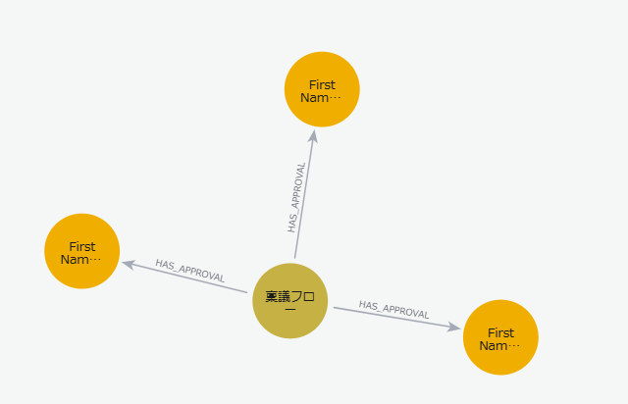

(3) FlowCreate を FlowConditionSetting にリンク
MATCH (fc:FlowCreate), (condition:FlowConditionSetting)
WHERE fc.flow_id = condition.flow_id
MERGE (fc)-[:HAS_CONDITION]->(condition);
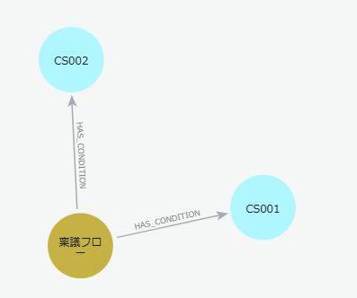

検証用クエリ
(1) FlowCreate ノードを確認
MATCH (fc:FlowCreate)
RETURN fc;
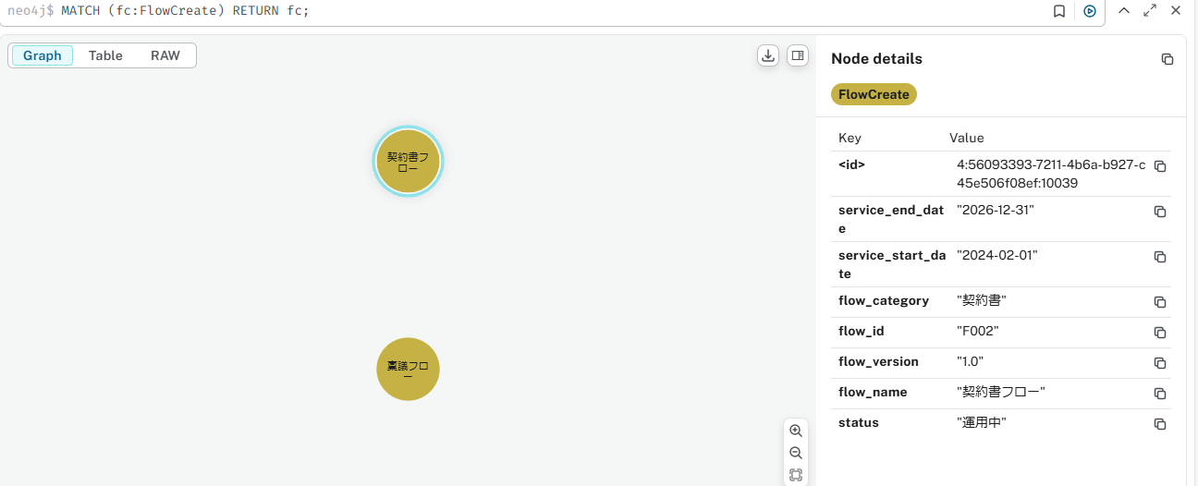
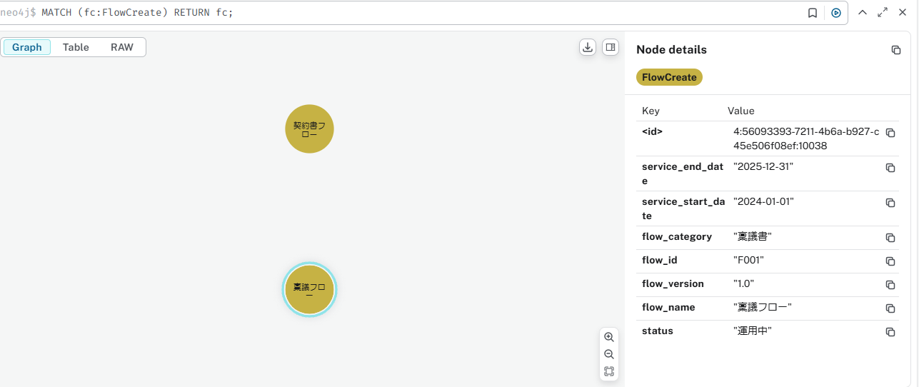

(2) FlowCreate に関連するリレーションを確認
MATCH (fc:FlowCreate)-[r]->(n)
RETURN fc.flow_id, TYPE(r), labels(n), n;
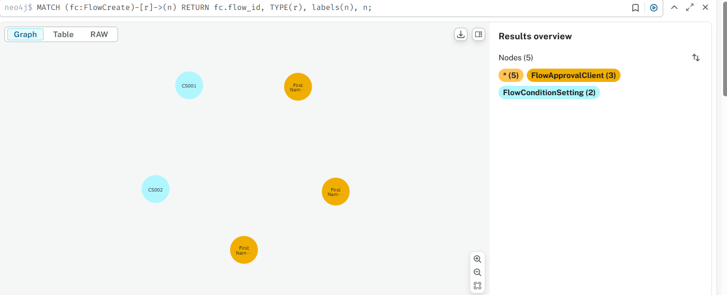

承認者ノード間のリレーションシップ
・FlowCreate → FlowApprovalClient (HAS_APPROVAL)
→ フローに紐づく承認者を表現
・FlowApprovalClient → FlowConditionSetting (HAS_CONDITION)
→ 承認者ごとの条件を表現
・FlowApprovalClient → FlowApprovalClient (NEXT_APPROVER)
→ 次の承認者へのリンクを表現
・FlowApprovalClient → UserGroup (BELONGS_TO_GROUP)
→ 承認者のグループ情報を表現

(1) FlowCreate を FlowApprovalClient にリンク
MATCH (fc:FlowCreate {flow_id: "F001"}), (approver:FlowApprovalClient {flow_id: "F001"})
MERGE (fc)-[:HAS_APPROVAL]->(approver);
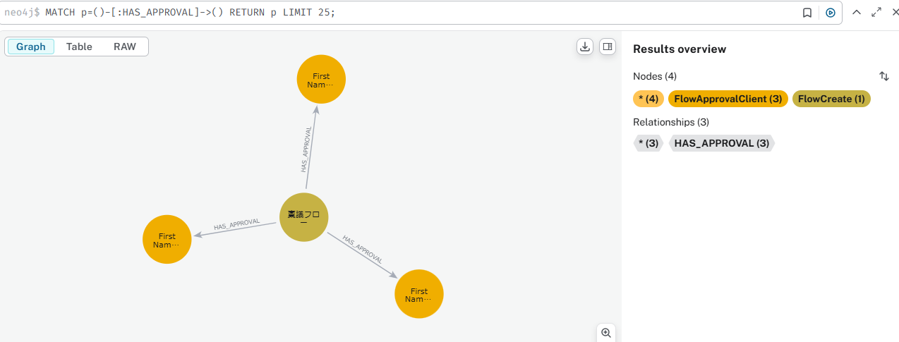

(2) FlowApprovalClient を FlowConditionSetting にリンク
MATCH (a:FlowApprovalClient {approval_id: "A001"}),
(c:FlowConditionSetting {condition_id: "F001_A001_CS001_C001"})
MERGE (a)-[:HAS_CONDITION]->(c);
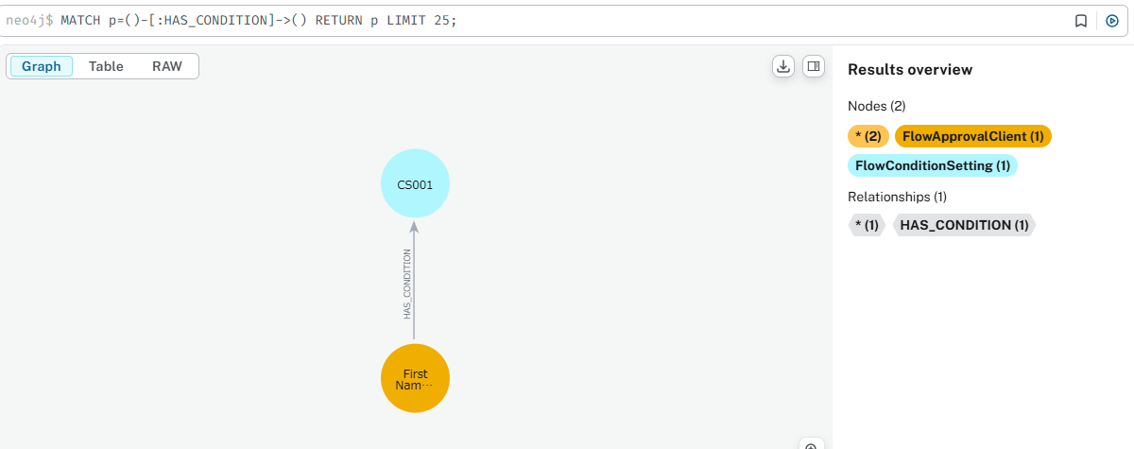

MATCH (a:FlowApprovalClient {approval_id: "A001"}),
(c:FlowConditionSetting {condition_id: "F001_A001_CS001_C002"})
MERGE (a)-[:HAS_CONDITION]->(c);
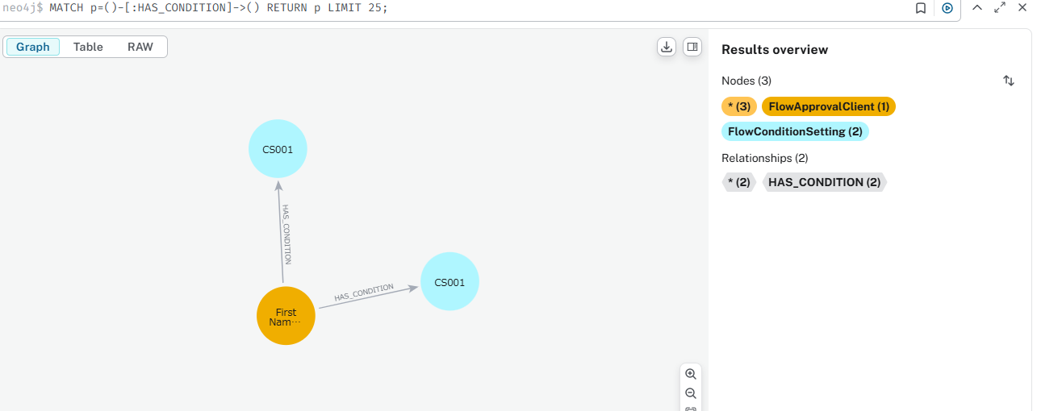

(3) 承認者間の NEXT_APPROVER 関係を作成
MATCH (a1:FlowApprovalClient {approval_id: "A001"}),
(a2:FlowApprovalClient {approval_id: "A002"}),
(a3:FlowApprovalClient {approval_id: "A003"})
MERGE (a1)-[:NEXT_APPROVER]->(a2)
MERGE (a2)-[:NEXT_APPROVER]->(a3);
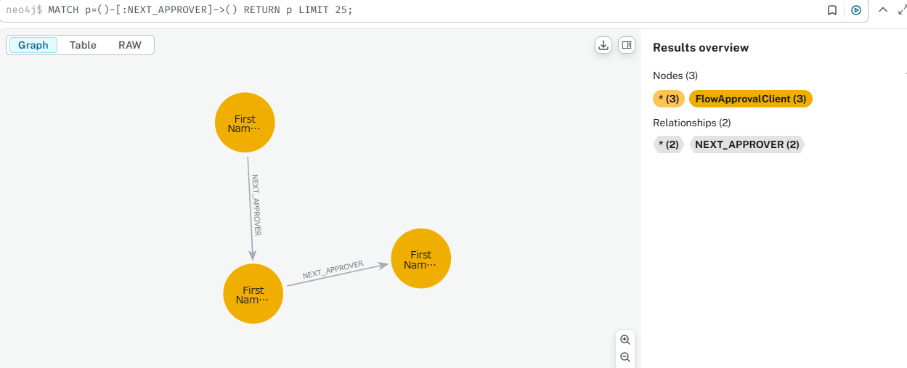

(4) 承認者と UserGroup をリンク
1. FlowApprovalClient ノードと Group ノードをリンク
MATCH (approver:FlowApprovalClient {approval_id: "A002"}),
(group:Group {groupId: "G1"})
MERGE (approver)-[:BELONGS_TO_GROUP]->(group);
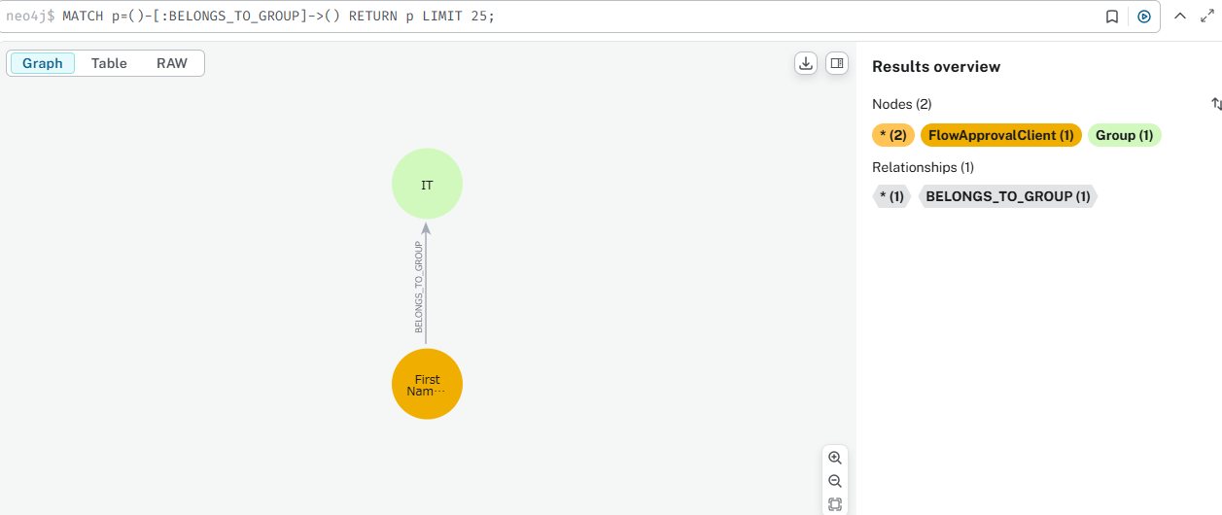

2. すべての FlowApprovalClient ノードを対応する Group にリンク
A002 → G1 (IT) にリンク
A003 → G2 (HR) にリンク
MATCH (approver1:FlowApprovalClient {approval_id: "A002"}),
(group1:Group {groupId: "G1"})
MERGE (approver1)-[:BELONGS_TO_GROUP]->(group1);

MATCH (approver2:FlowApprovalClient {approval_id: "A003"}),
(group2:Group {groupId: "G2"})
MERGE (approver2)-[:BELONGS_TO_GROUP]->(group2);
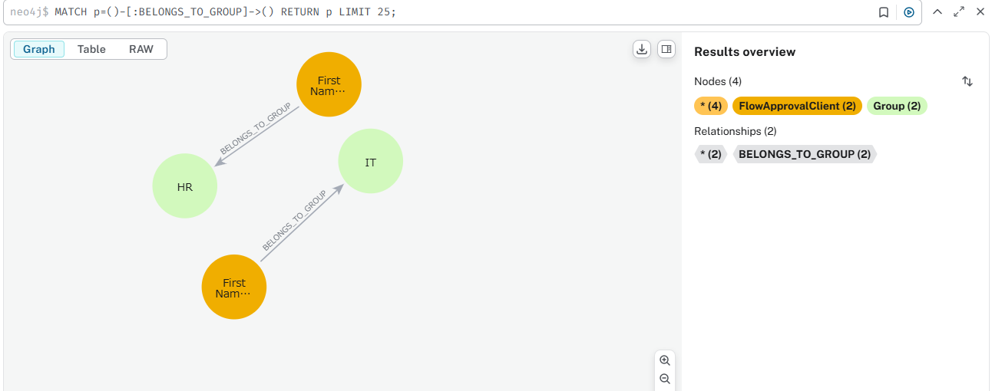

3. 関係の確認
作成した FlowApprovalClient ノードと Group ノードの リレーション を確認するために、以下のクエリを実行してください。
MATCH (approver:FlowApprovalClient)-[r:BELONGS_TO_GROUP]->(group:Group)
RETURN approver.approval_id AS Approver,
TYPE(r) AS Relationship,
group.name AS GroupName,
group.groupId AS GroupID;

検証用クエリ
(1) FlowApprovalClient ノードを確認
MATCH (a:FlowApprovalClient)
RETURN a;
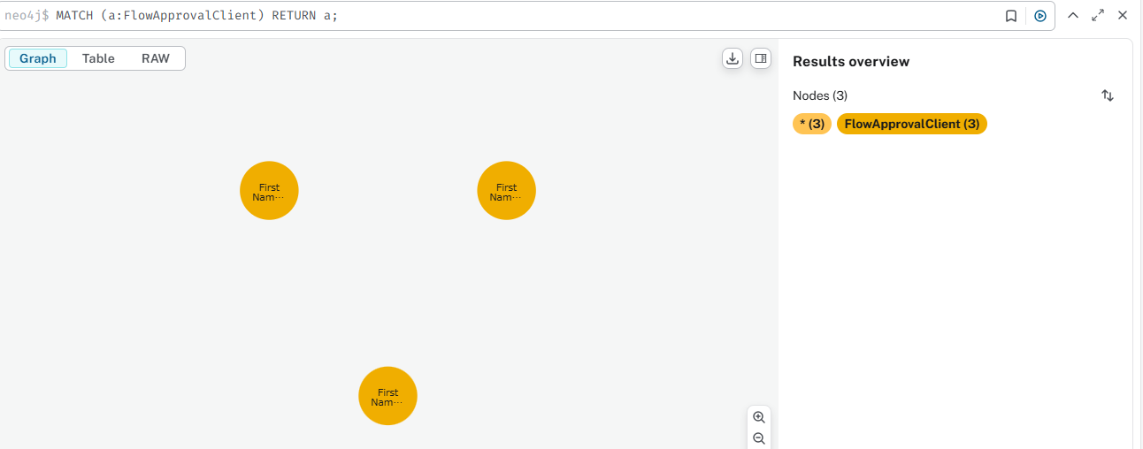

(2) 承認者間の関係を確認
MATCH (a1:FlowApprovalClient)-[r:NEXT_APPROVER]->(a2)
RETURN a1.approval_id, TYPE(r), a2.approval_id;

条件設定ノード間のリレーションシップ
・FlowApprovalClient → FlowConditionSetting (HAS_CONDITION)
→ 承認者ごとの条件を表現
・FlowConditionSetting → FlowLogical (USES_LOGIC)
→ 条件ごとの論理ルールを表現

(1) FlowApprovalClient を FlowConditionSetting にリンク

検証用クエリ
(1) FlowConditionSetting ノードを確認
MATCH (c:FlowConditionSetting)
RETURN c; | 2) FlowConditionSetting ノードと FlowLogicalData ノードを関連付ける
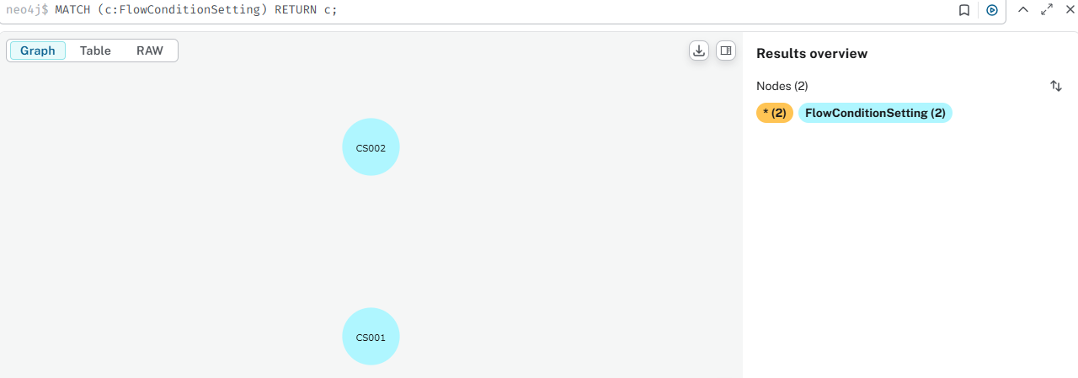
 | cypher
 | コピーする編集する
 | MATCH (c:FlowConditionSetting {condition_id: "F001_A001_CS001_C001"}),
 | (l:FlowLogicalData {logical_id: "L001"})
 | MERGE (c)-[:USES_LOGIC]->(l);

 | MATCH (c:FlowConditionSetting {condition_id: "F001_A001_CS001_C002"}),
 | (l:FlowLogicalData {logical_id: "L002"})
 | MERGE (c)-[:USES_LOGIC]->(l);

(2) 承認者の条件を確認
MATCH (a:FlowApprovalClient)-[r:HAS_CONDITION]->(c:FlowConditionSetting)
RETURN a.approval_id, TYPE(r), c.condition_id;

(3) 条件と論理ルールの関係を確認
MATCH (c:FlowConditionSetting)-[r:USES_LOGIC]->(l:FlowLogical)
RETURN c.condition_id, TYPE(r), l.logical_id;

論理条件ノードノード間のリレーションシップ
・FlowConditionSetting → FlowLogicalData (USES_LOGIC)
→ 条件と論理演算を結びつける
・FlowLogicalData → FlowApprovalClient (LEADS_TO)
→ 論理条件の評価結果に応じて次の承認者を決定

(1) FlowConditionSetting を FlowLogicalData にリンク
MATCH (c1:FlowConditionSetting {condition_id: "F001_A001_CS001_C001"}), (l1:FlowLogicalData {logical_id: "L001"})
MERGE (c1)-[:USES_LOGIC]->(l1);

MATCH (c2:FlowConditionSetting {condition_id: "F001_A001_CS001_C002"}), (l2:FlowLogicalData {logical_id: "L002"})
MERGE (c2)-[:USES_LOGIC]->(l2);

承認履歴管理
ステップ 1: FlowApprovalResult ノードを削除
MATCH (r:FlowApprovalResult)
DETACH DELETE r;
これにより、全ての FlowApprovalResult ノードが削除され、関連するリレーション (RECORDED_IN) も削除されます。

ステップ 2: FlowCreate ノードに approval_history プロパティを追加 (フローA & フローB)
1. approval_history を JSON 文字列として保存
Neo4j では、プロパティ値として Map を直接リスト内に格納できない ため、approval_history のような LIST<MAP> を保存することはサポートされていません。
代わりに approval_history を JSON 形式の文字列 として保存 することで、リスト構造を保持できます。

FlowCreate ノードの確認クエリ
FlowCreate ノードに approval_history プロパティを追加し、LIST<MAP> 形式で承認履歴を保存
MATCH (fA:FlowCreate {flow_id: "F001"})
SET fA.approval_history = '[{"approval_id": "A001", "require_position": "一般", "approve_type": "ユーザー", "approver": "U002", "status": "申請待ち", "comment": "申請待ち", "status_count": 1, "delete_flag": 0, "date": "2024-03-01T10:00:00"},
{"approval_id": "A002", "require_position": "主任", "approve_type": "ユーザー", "approver": "U003", "status": "承認待ち", "comment": "承認待ち", "status_count": 1, "delete_flag": 0, "date": "2024-03-02T10:30:00"}]'
RETURN fA;

MATCH (fB:FlowCreate {flow_id: "F002"})
SET fB.approval_history = '[{"approval_id": "A003", "require_position": "マネージャー", "approve_type": "ユーザー", "approver": "U004", "status": "否認待ち", "comment": "否認待ち", "status_count": 1, "delete_flag": 0, "date": "2024-03-03T14:00:00"},
{"approval_id": "A004", "require_position": "課長", "approve_type": "ユーザー", "approver": "U005", "status": "申請待ち", "comment": "申請待ち", "status_count": 1, "delete_flag": 0, "date": "2024-03-04T16:45:00"}]'
RETURN fB;

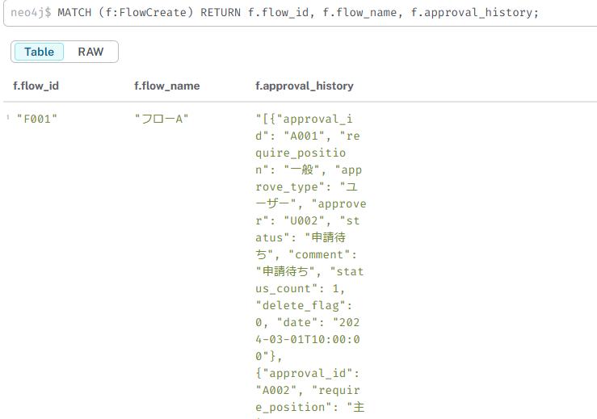
2. 保存された approval_history を取得
MATCH (f:FlowCreate)
RETURN f.flow_id, f.flow_name, f.approval_history;
これにより、approval_history の JSON 文字列を取得可能。
アプリケーション側 (Python, Java, C# など) で JSON をパース してリスト形式として扱う。

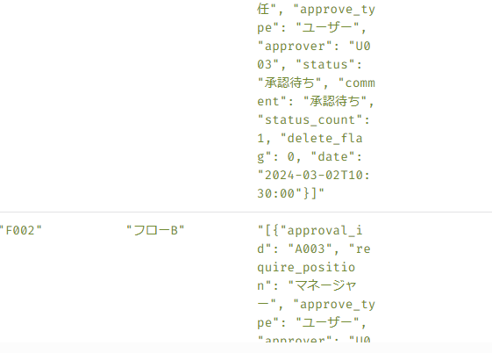

FlowCreate⇒フロー管理ノード

検証
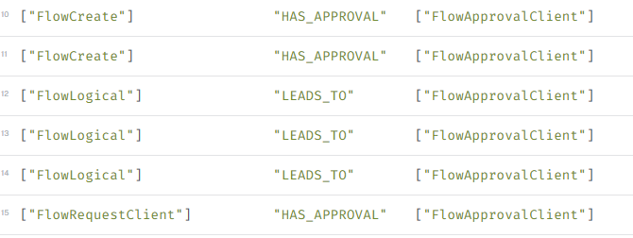
ノード作成と関係 (エッジ)構造
1. フロー作成 (フローA, フローB)
CREATE (fA:FlowCreate {flow_id: "F001", flow_name: "フローA", flow_category: "稟議書", flow_version: "1.0", status: "運用中"});
CREATE (fB:FlowCreate {flow_id: "F002", flow_name: "フローB", flow_category: "契約書", flow_version: "1.0", status: "運用中"});
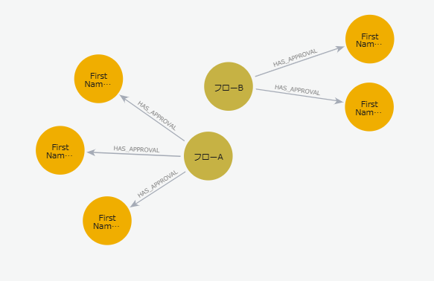
2. 各フローの承認を作成と関係
フローA → 承認A, 承認B, 承認C
フローB → 承認D, 承認E
MATCH (fA:FlowCreate {flow_id: "F001"})
CREATE (aA:FlowApprovalClient {approval_id: "A001", approval_position: "1", user_id: "U002", user_name: "FirstName4002 LastName4002"})
CREATE (aB:FlowApprovalClient {approval_id: "A002", approval_position: "2", user_id: "U003", user_name: "FirstName4003 LastName4003"})
CREATE (aC:FlowApprovalClient {approval_id: "A003", approval_position: "3", user_id: "U004", user_name: "FirstName4004 LastName4004"})
CREATE (fA)-[:HAS_APPROVAL]->(aA)
CREATE (fA)-[:HAS_APPROVAL]->(aB)
CREATE (fA)-[:HAS_APPROVAL]->(aC)
RETURN fA, aA, aB, aC;

MATCH (fB:FlowCreate {flow_id: "F002"})
CREATE (aD:FlowApprovalClient {approval_id: "A004", approval_position: "1", user_id: "U005", user_name: "FirstName4005 LastName4005"})
CREATE (aE:FlowApprovalClient {approval_id: "A005", approval_position: "2", user_id: "U006", user_name: "FirstName4005 LastName4005"})
CREATE (fB)-[:HAS_APPROVAL]->(aD)
CREATE (fB)-[:HAS_APPROVAL]->(aE)
RETURN fB, aD, aE;

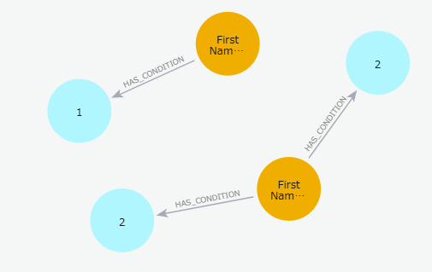
3. 承認条件を定義と関係
承認A has 条件ノード1 and 条件ノード2 (condition_count: 2)
承認C has 条件ノード3 (condition_count: 1)
MATCH (aA:FlowApprovalClient {approval_id: "A001"})
CREATE (c1:FlowConditionSetting {condition_id: "F001_A001_CS001", node_id: "A001", condition_count: 2})
CREATE (c2:FlowConditionSetting {condition_id: "F001_A001_CS002", node_id: "A001", condition_count: 2})
CREATE (aA)-[:HAS_CONDITION]->(c1)
CREATE (aA)-[:HAS_CONDITION]->(c2)
RETURN aA, c1, c2;

MATCH (aC:FlowApprovalClient {approval_id: "A003"})
CREATE (c3:FlowConditionSetting {condition_id: "F001_A003_CS003", node_id: "A003", condition_count: 1})
CREATE (aC)-[:HAS_CONDITION]->(c3)
RETURN aC, c3;

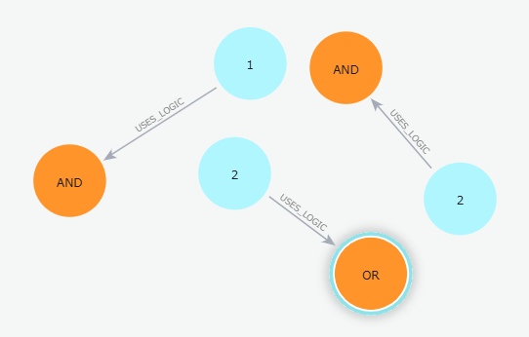
4. 論理条件を作成と関係
承認Aの条件ノード1、2には論理的なルールがあります。
承認Cの条件ノード3には独自の論理ルールがあります。
MATCH (c1:FlowConditionSetting {condition_id: "F001_A001_CS001"})
CREATE (l1:FlowLogical {logical_id: "L001", logical_disjunction: "OR", logical_item_type: "user_level", logical_operator: "<", logical_value: "10", next_node_id: "A002"})
CREATE (c1)-[:USES_LOGIC]->(l1)
RETURN c1, l1;

MATCH (c2:FlowConditionSetting {condition_id: "F001_A001_CS002"})
CREATE (l2:FlowLogical {logical_id: "L002", logical_disjunction: "AND", logical_item_type: "user_level", logical_operator: "=", logical_value: "5", next_node_id: "A003"})
CREATE (c2)-[:USES_LOGIC]->(l2)
RETURN c2, l2;

MATCH (c3:FlowConditionSetting {condition_id: "F001_A003_CS003"})
CREATE (l3:FlowLogical {logical_id: "L003", logical_disjunction: "AND", logical_item_type: "user_level", logical_operator: ">", logical_value: "3", next_node_id: "A004"})
CREATE (c3)-[:USES_LOGIC]->(l3)
RETURN c3, l3;

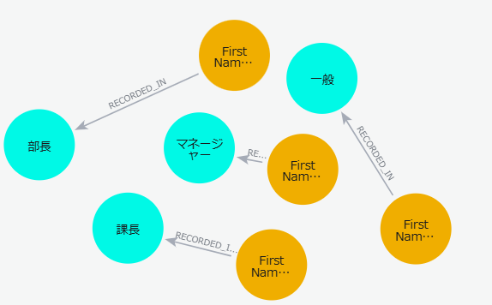
5. 承認履歴を作成と関係
MATCH (aA:FlowApprovalClient {approval_id: "A001"})
CREATE (rA:FlowApprovalResult {require_position: "一般", approve_type: "ユーザー", flow_request_id: "R001", comment: "申請待ち", approve_id: "U002", status_count: 1, delete_flag: 0, status: "申請待ち", node_id: "A001"})
CREATE (aA)-[:RECORDED_IN]->(rA)
RETURN aA, rA;

MATCH (aB:FlowApprovalClient {approval_id: "A002"})
CREATE (rB:FlowApprovalResult {require_position: "主任", approve_type: "ユーザー", flow_request_id: "R002", comment: "承認待ち", approve_id: "U003", status_count: 1, delete_flag: 0, status: "承認待ち", node_id: "A002"})
CREATE (aB)-[:RECORDED_IN]->(rB)
RETURN aB, rB;

MATCH (aC:FlowApprovalClient {approval_id: "A003"})
CREATE (rC:FlowApprovalResult {require_position: "マネージャー", approve_type: "ユーザー", flow_request_id: "R003", comment: "否認待ち", approve_id: "U004", status_count: 1, delete_flag: 0, status: "否認待ち", node_id: "A003"})
CREATE (aC)-[:RECORDED_IN]->(rC)
RETURN aC, rC;

MATCH (aD:FlowApprovalClient {approval_id: "A004"})
CREATE (rD:FlowApprovalResult {require_position: "課長", approve_type: "ユーザー", flow_request_id: "R004", comment: "申請待ち", approve_id: "U005", status_count: 1, delete_flag: 0, status: "申請待ち", node_id: "A004"})
CREATE (aD)-[:RECORDED_IN]->(rD)
RETURN aD, rD;

MATCH (aE:FlowApprovalClient {approval_id: "A005"})
CREATE (rE:FlowApprovalResult {require_position: "部長", approve_type: "ユーザー", flow_request_id: "R005", comment: "申請待ち", approve_id: "U006", status_count: 1, delete_flag: 0, status: "申請待ち", node_id: "A005"})
CREATE (aE)-[:RECORDED_IN]->(rE)
RETURN aE, rE;

検証結果
1. フロー作成ノードの確認クエリ | 結果
MATCH (f:FlowCreate) | ・Check All Flows（フローA(F001)とフローB(F002)が存在するかどうかを確認します。）
RETURN f.flow_id, f.flow_name, f.flow_category, f.status;

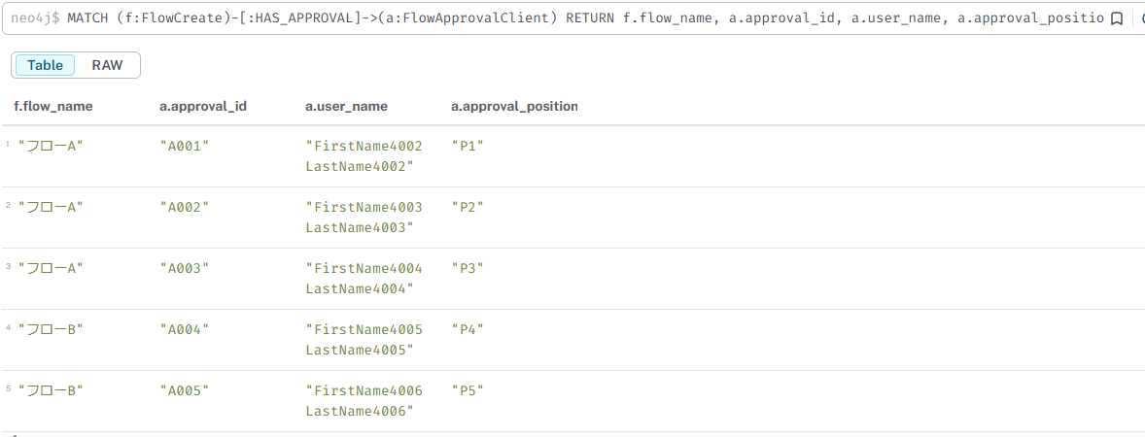
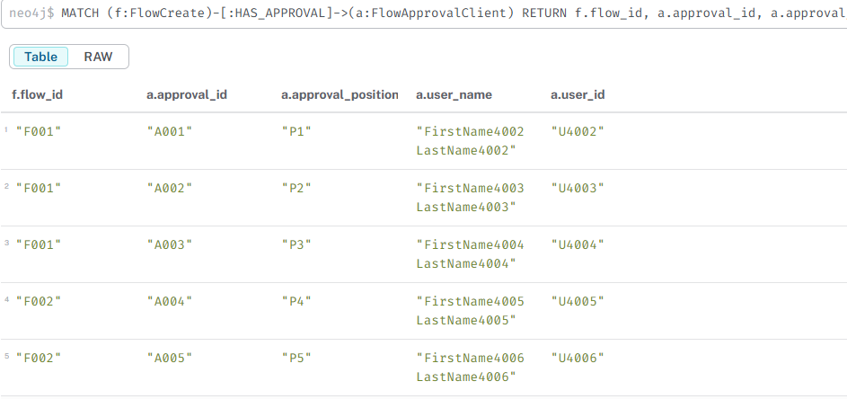
2. フロー作成ノードの確認クエリ | 結果
MATCH (f:FlowCreate)-[:HAS_APPROVAL]->(a:FlowApprovalClient) | FlowCreate ノードに FlowApprovalClient ノードが適切に紐づいていることを確認。
RETURN f.flow_name, a.approval_id, a.user_name, a.approval_position | ・各フロー (F001, F002) に対し、複数の承認者が正しく割り当てられている。
ORDER BY f.flow_id, a.approval_position;

3. 承認条件ノードの確認クエリ
MATCH (a:FlowApprovalClient)-[:HAS_CONDITION]->(c:FlowConditionSetting) | 結果
RETURN a.approval_id, c.condition_id, c.condition_count; | ・A001 (承認A) に 条件ノード1, 2 があることを確認 (condition_count=2)。
 | ・A003 (承認C) に 条件ノード3 があることを確認 (condition_count=1)。

4. 論理条件の設定確認クエリ | 結果
MATCH (c:FlowConditionSetting)-[:USES_LOGIC]->(l:FlowLogical) | 論理条件が正しく適用されていることを確認。
RETURN c.condition_id, l.logical_id, l.logical_operator, l.logical_value, l.next_node_id;

5. 承認の流れの確認クエリ | 結果
MATCH (fl:FlowLogical)-[:LEADS_TO]->(a:FlowApprovalClient) | 各承認者が、論理条件をもとに適切な次の承認者に遷移していることを確認。
RETURN fl.logical_id, fl.logical_operator, fl.logical_value, a.approval_id AS next_approver;

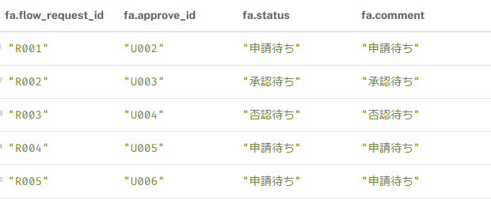
6. 承認履歴の確認クエリ | 結果
MATCH (fa:FlowApprovalResult)
RETURN fa.flow_request_id, fa.approval_id, fa.status, fa.comment;

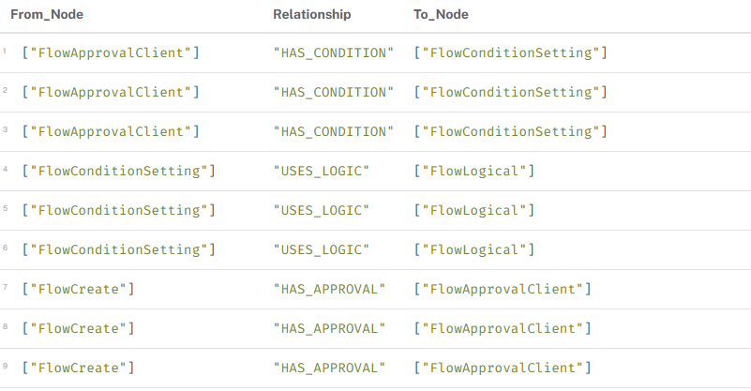
7. すべての関係を確認クエリ | 結果
MATCH (n)-[r]->(m)
RETURN labels(n) AS From_Node, type(r) AS Relationship, labels(m) AS To_Node
ORDER BY From_Node, Relationship;

